EG3 RF3 2024 TEST
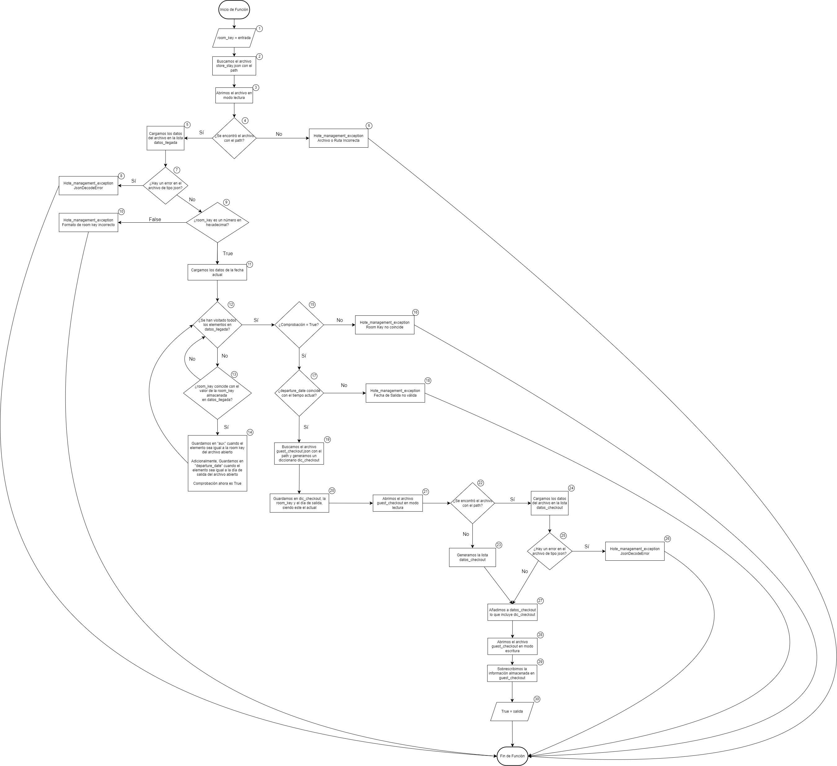
# | PATH | ID TEST | DESCRIPTION | FIELD | EXPECTED RESULT | OBSERVATIONS
1 | 1-2-3-4-5-7-9-11-12-13-14-12-15-17-19-20-21-22-23-27-28-29-30-F | T1 | Test para el Caso Válido por el camino 1 |  | True | El camino 1 es aquél que permite ir desde el inicio hasta el final del programa sin errores, con el detalle que el archivo guest_checkout no existe
2 | 1-2-3-4-5-7-9-11-12-13-14-12-15-17-19-20-21-22-24-25-27-28-29-30-F | T2 | Test para el Caso Válido por el camino 2 |  | True | El camino 2 es aquél que permite ir desde el inicio hasta el final del programa sin errores, con el detalle que el archivo guest_checkout ya existe y es necesario cargarlo
3 | 1-2-3-4-5-7-9-11-12-13-14-12-15-17-19-20-21-22-24-25-26-F | T3 | Test para el Caso Inválido por el camino 3 |  | JsonDecodeError | El camino 3 es aquél que permite ir desde el inicio hasta el final del programa, pero con un error, siendo el nodo 25 y con el detalle que el archivo guest_checkout ya existe y al intentar cargar su contenido, se produce un error de Json
4 | 1-2-3-4-5-7-9-11-12-13-14-12-15-17-18-F | T4 | Test para el Caso Inválido por el camino 4 |  | Fecha No Válida | El camino 4 es aquél que permite ir desde el inicio hasta el final del programa, pero con un error, siendo el nodo 17, donde se detecta que la fecha actual no coincide con la fecha establecida de salida
5 | 1-2-3-4-5-7-9-11-12-13-14-12-15-16-F | T5 | Test para el Caso Inválido por el camino 5 |  | Room Key no coincide | El camino 5 es aquél que permite ir desde el inicio hasta el final del programa, pero con un error, siendo el nodo 15, donde se detecta que la room key suministrada no coincide con la room key generada en la función 2
6 | 1-2-3-4-5-7-9-11-12-15-16-F | T6 | Test para el Caso Inválido por el camino 6 |  | Room Key no coincide | El camino 6 es aquél que permite ir desde el inicio hasta el final del programa, pero con un error, siendo el nodo 15, donde no se ingresa al bucle en ningún momento. Como el booleano, sigue siendo False, se deriva en el mismo error del camino 5
7 | 1-2-3-4-5-7-9-11-12-13-14-12-15-17-19-20-21-22-23-27-28-29-30-F | T7 | Test para el Caso Válido por el camino 7 |  | True | El camino 7 es aquél que permite ir desde el inicio hasta el final del programa sin errores y iterando una vez sobre el bucle
8 | 1-2-3-4-5-7-9-11-12-13-12-13-14-12-15-17-19-20-21-22-23-27-28-29-30-F | T8 | Test para el Caso Válido por el camino 8 |  | True | El camino 8 es aquél que permite ir desde el inicio hasta el final del programa sin errores y iterando dos veces por el bucle. Por ello, los valores 11 y 12 se repiten
9 | 1-2-3-4-5-7-9-11-12-13-12-13-12-13-12-13-14-12-15-17-19-20-21-22-23-27-28-29-30-F | T9 | Test para el Caso Válido por el camino 9 |  | True | El camino 9 es aquél que permite ir desde el inicio hasta el final del programa sin errores y iterando cuatro veces por el bucle. Por ello, los valores 11 y 12 se repiten en varias ocasiones y suponinedo que el máximo de reservas pueden ser cinco (Número colocado a discreción)
10 | 1-2-3-4-5-7-9-11-12-13-12-13-12-13-12-13-12-13-14-12-15-17-19-20-21-22-23-27-28-29-30-F | T10 | Test para el Caso Válido por el camino 10 |  | True | El camino 10 es aquél que permite ir desde el inicio hasta el final del programa sin errores y iterando cinco veces por el bucle. Por ello, los valores 11 y 12 se repiten en varias ocasiones y suponinedo que el máximo de reservas pueden ser cinco (Número colocado a discreción)
11 | 1-2-3-4-5-7-9-11-12-13-12-13-12-13-12-13-12-13-12-13-14-12-15-17-19-20-21-22-23-27-28-29-30-F | T11 | Test para el Caso Válido por el camino 11 |  | True | El camino 11 es aquél que permite ir desde el inicio hasta el final del programa sin errores y iterando seis veces por el bucle. Por ello, los valores 11 y 12 se repiten en varias ocasiones y suponinedo que el máximo de reservas pueden ser cinco (Número colocado a discreción)
12 | 1-2-3-4-5-7-9-10-F | T12 | Test para el Caso Inválido por el camino 12 |  | Formato de Room Key Incorrecto | El camino 12 es aquél que permite ir desde el inicio hasta el final del programa, pero con un error y teniendo en consideración que se genera porque el número de la room key introducido como parámetro, no es válido
13 | 1-2-3-4-5-7-8-F | T15 | Test para el Caso Inválido por el camino 13 |  | JsonDecodeError | El camino 13 es aquél que permite ir desde el inicio hasta el final del programa, pero con un error, siendo el nodo 7 y con el detalle que el archivo store_stay ya existe y al intentar cargar su contenido, se produce un error de Json
14 | 1-2-3-4-6-F | T16 | Test para el Caso Inválido por el camino 14 |  | Archivo o Ruta Incorrecta | El camino 14 es aquél que permite ir desde el inicio hasta el final del programa, pero con un error, siendo el nodo 7 y con el detalle que el archivo store_stay ya existe y al intentar cargar su contenido, se produce un error de Json

